Sheet1
제목 | 사진 | 사진2 | 설명 | 나의 평가
스타크래포트 | 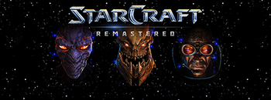 | 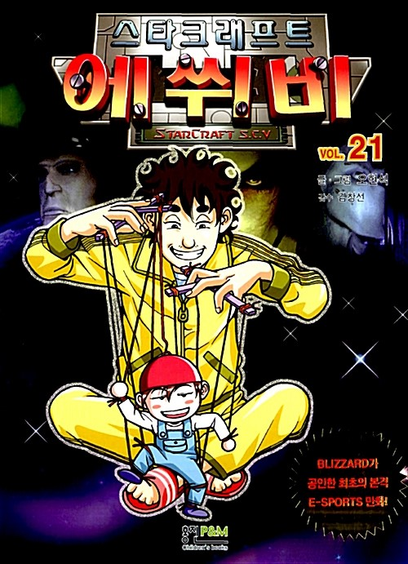 | 블리자드 엔터테인먼트에서 제작한 RTS 게임으로, 스타크래프트 오리지널은 1998년 3월 31일에 출시하였고, 확장팩인 스타크래프트: 브루드 워는 1998년 11월 30일에 출시하였다. 공식 지원 언어는 영어, 프랑스어, 독일어, 이탈리아어, 유럽 스페인어 5가지이다. 다른 게임들처럼 원래 유료였지만, 2017년 3월 26일에 스타크래프트: 리마스터와 함께 무료화를 발표하였고, 2017년 4월 19일에 1.18 패치를 내놓으면서 무료로 전환하였다. 2018년 3월 31일 자로 발매 20주년을 맞았다. 여담으로 2018년 현재 블리자드 FTP에서 데모버전 클라이언트 설치파일 링크도 여전히 살아있다. | 우리나라가 프로 게이머 강국이 됬던 계기같다. 지금의 롤과 같은 인기를 누린 게임 같다
스페이스 인베이더 | 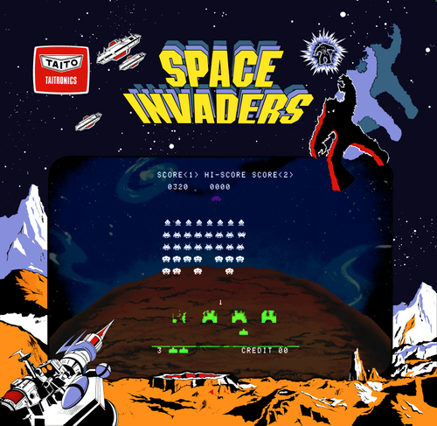 | 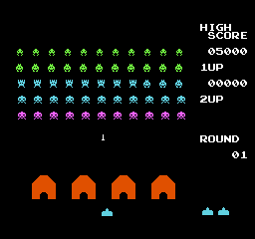 | 타이토에서 제작해 1978년 6월 16일에 선보인 외계인이 적으로 등장하는 첫번째 게임이자 원시적인 형태로 아주 간단한 초기 아케이드 슈팅 게임. 전설은 아니고 레전드였던 게임.2018년 6월 16일, 발표 & 발매 40주년을 맞이했다.더 타임즈가 2007년 선정한 역대 가장 영향력 있는 비디오 게임 TOP 10 중 1위를 차지하였다 | 지금보기에는 조금 따분해 보이지만 그떄만해도 혁명 같은 분위기 였을 것이다
신검의전설 | 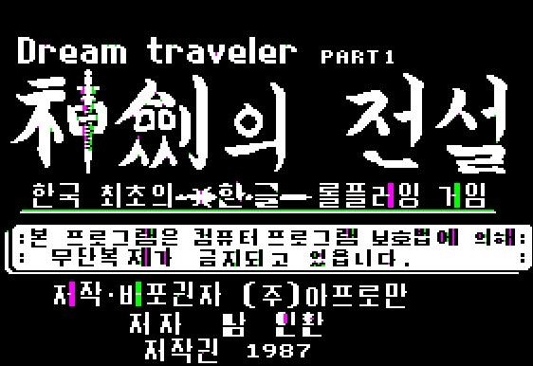 | 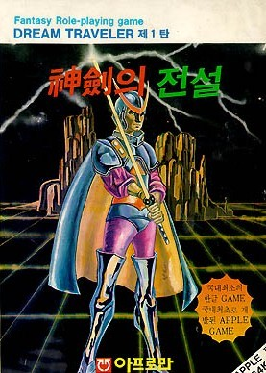 | 개발자 남인환이 고등학생 신분이던 1987년에 개발했으며 애플 II를 플랫폼으로 하여 카세트와 디스켓에 담겨 팔렸다. 참고로 87년도는 저작권법이 있으나마나 하던 무법천지 시대라 프로그램 복제는 거의 기본이었다. 그러던 시절 팔던 물건이라... 남인환은 이때 나온 수익에 대해 노 코멘트로 일관하고 있다(...) 수익이 0에 가까울 확률이 높다. | CD를 굽는다는 표현과 여러 게임사들이 이를 방지하기 위한 수룰 쓴것이 생각이 난다

